Transit 440E Camlı Van
 | Satış Departmanı
 | Ürün & ARGE Departmanı
 | Satın Alma Departmanı

OLUŞTURULAN TARİH |  | 2026-04-17
TEKLİF VERİLECEK TARİH |  | 2026-04-19
TEKLİF TÜRÜ |  | Yaklaşık Bedel
PROJE |  | SVC
ÜLKE |  | Yurtiçi |  |  |  |  |  |  | Dolar | Euro
ÜSTYAPI |  | UÇAK HAT BAKIM ARACI |  |  |  |  |  |  | 44.42 | 51.53
ARAÇ |  | TRANSİT 440 E CAMLI VAN
KURUM / FİRMA |  | MSB İZMİR TEDARİK BÖLGE BAŞKANLIĞI / OTOKOÇ
RENK |  | GRİ ( BİZİM TAFAFIMIZDAN BOYANACAKTIR)
ADET |  | 65

Kategori | Parça / Ürün Adı | Parça Açıklaması | Marka | Görsel | Ürün Departmanı Notu | Ölçü / Ebat | Birim | Satın Alma Notu | Termin | Birim Fiyat | Toplam Fiyat
ÇEKİ TERTİBATI | ÇEKİ TERTİBATI | Aracın arka kısmında, şase takviyeli, hareketli çeneli veya sabit tip 3.2.3.2 |  |  |  |  | 1 |  |  | $1,151.00 | ₺50,448.33
TEPE LAMBASI | ÇAKAR TİPTE TEPE LAMBASI | En az 25 cm genişlik, 100 cm uzunluk, 12v, ledli |  |  |  |  | 1
PROJEKTÖR | 270 DERECE DÖNEBİLEN, EN AZ 55WATT GÜCÜNDE, VEYA 2500 LÜMEN | 3.2.11.16 Sürücü kabininden veya kumandayla kontrol edilebilen, araç aküsünden beslenen sağa sola en az 270 derece döenbilen,en az 55 watt gücünde veya 2500 lümen aydınlatma şiddetinde | ARMAS |  |  |  | 1
KLİMA | TAVAN TİPİ KLİMA | 3.2.11.7 |  |  |  |  | 1 | Evacool 220v Klima eklenmiştir. |  | € 850.00 | ₺43,990.82
ELEKTRONİK SİREN SİSTEMİ | 100 WATT ÇIKIŞ GÜCÜNDE SİREN ANONS SİSTEMİ | 3.2.11.25. Araçta, çıkış gücü en az 100 (yüz) W olan elektronik siren sistemi istenip/istenmeyeceği hususu ihale dokümanında belirtilecektir. | ARMAS |  |  |  |  | istenip istenmeyeceği hususu ihale dokümanında belirtildiği gibi olacaktır
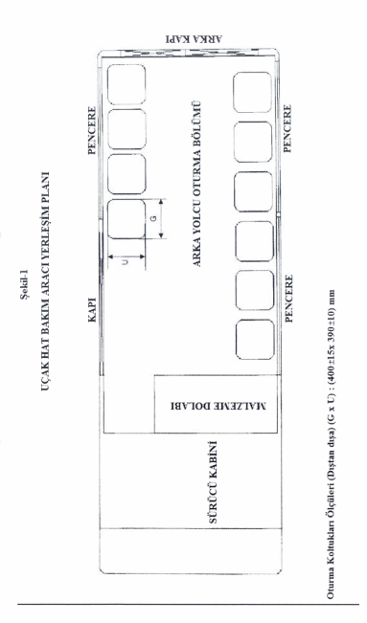
KOLTUK İLAVESİ | OTURMA VE SIRT KISMI KALIP SÜNGERLİ, SUNİ DERİ KAPLI . HOSTES TİPLİ, KATLANIR. | 3.2.11.19 Şekil 1 krokide yeri ve ölçüleri verilen hostes tipinde, oturma kısmı yukarı katlanabilir, emniyet kemerli, oturma ve sırt kısmı kalıp süngerli, Oturma ve sırt kısmı suni deri kapll olacaktır. |  |  |  |  | 10 |  |  | ₺10,350.28 | ₺103,507.80
MEVCUT KOLTUK KAPLAMA | SUNİ DERİ KAPLAMA | Aracın standardında olan koltukların suni deri ile kaplanması. |  |  |  |  | 2 | istenip istenmeyeceği hususu ihale dokümanında belirtildiği gibi olacaktır
ZEMİN SU KONTRASI | 9 mm MDF YADA SU KONTRASI | 3.2.11.20. Araç kabini arka yolcu oturma bölümünün taban yüzeyi, sac zemin üzerine en az 9 (dokuz) mm kalınlığlndaki MDF veya su kontrası malzeme ilave edildikten sonra oluşan yüzeyin üzeri en az 3 (üç) mm kalınlığlnda PVC esaslı döşeme malzemesi ile kaplanmış olacaktır. |  |  |  | 7 M2 |  |  |  | ₺1,035.08 | ₺7,245.55
ZEMİN DÖŞEME | 3mm PVC ESASLI DÖŞEME | 3.2.11.20. Araç kabini arka yolcu oturma bölümünün taban yüzeyi, sac zemin üzerine en az 9 (dokuz) mm kalınlığlndaki MDF veya su kontrası malzeme ilave edildikten sonra oluşan yüzeyin üzeri en az 3 (üç) mm kalınlığlnda PVC esaslı döşeme malzemesi ile kaplanmış olacaktır. |  |  |  | 7 M2 |  |  |  | ₺621.05 | ₺4,347.33
TAVAN TRİMLERİ | TAVAN DÖŞEME | 3.2.11.21. Araç kabini arka yolcu oturma bölümünün iç tavan kısmı döşemeli olacaktır. |  |  |  |  | 1 |  |  | ₺89,508.63 | ₺89,508.63
YAN DUVAR TRİMLERİ | ALT TABAKASI PAMUK VEYA POLYESTER VEYAAHŞAP VEYA SERT PLASTİK MALZEMELİ, KUMAŞ YADA DERİ DÖŞEMELİ | 3.2.11.22. Araç kabini arka yolcu oturma bölümünün iç yan duvarları, cam alt hizasından yere kadar alt tabakasl pamuk veya polyester veya ahşap veya sert plastik malzemeli olan kumaş veya deri döşemeli olacaktır. |  |  |  |  | 1
MALZEME DOLABI | 10 mm ODUN YONGASI VEYA 15 mm MDF DEN İMAL EDİLMİŞ | 3.2.11.23.1. Yeri ve ölçüleri Şekil-1 ve Şekil-2’deki kroki resimlerde belirtildiği gibi olacaktır. 3.2.11.23.2. En az 10 (on) mm kalınllğında odun yongalarından veya en az 15 (on beş) mm kalınlığındaki MDF-lam malzemeden imal edilmiş olacaktır. | 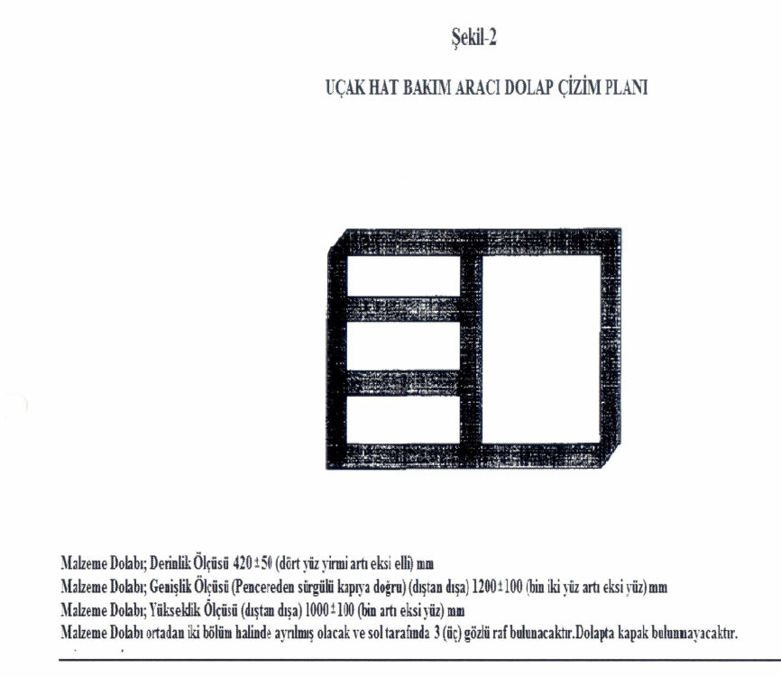 |  |  |  | 1 |  |  | ₺2,762.00 | ₺2,762.00
BİJON ANAHTARI | BİJON ANAHTARI | 3.2.11.26 Teker bijon cıvatalarına uygun bijon anahtarı ve kolu |  |  |  |  | 1
KRİKO VE KRİKO KOLU | 5 TON KAPASİTEDE | 3.2.11.26.2. Alt maddelerde özellikleri belirtilen kriko ile kolu (aracı düz zeminde kaldırabilecek) En az 5 (beş) ton kapasitede |  |  |  |  | 1 |  |  | ₺2,000.00 | ₺2,000.00
AĞAÇ SAPLI ÇEKİÇ | 1 KG | 3.2.11.26.3. En az 1 (bir) kg'lık ağaç saplı çekiç |  |  |  |  | 1 |  |  | ₺150.00 | ₺250.00
TAKOZ | METAL VEYA PLASTİK TAKOZ | 3.2.11.26.4. Metal veya plastik takoz |  |  |  |  | 1 |  |  | ₺230.00 | ₺230.00
PATİNAJ ZİNCİRİ | 2 TEKER İÇİN | 3.2.11.26.5. En az 2 (iki) teker için patinaj zinciri |  |  |  |  | 2 |  |  | ₺665.00 | ₺1,330.00
ÇEKİ HALATI | ÇEKİ HALATI | 3.2.11.26.6. Çeki Halatı |  |  |  |  | 1 |  |  | ₺315.00 | ₺315.00
LEVYE | LEVYE | Levye |  |  |  |  | 1 |  |  | ₺280.00 | ₺280.00
REFLEKTÖR | REFLEKTÖR | Katlanabilir reflektör |  |  |  |  | 1 |  |  | ₺85.00 | ₺85.00
PASPAS | PASPAS | Paspas |  |  |  |  | 1 |  |  | ₺2,000.00 | ₺2,000.00
KURBAĞACIK | 20 MM AĞIZ AÇIKLIĞI | 3.2.11.26.7. Ağız açıklığı, en az 20 (yirmi) mm kurbağacık anahtar |  |  |  |  | 1 |  |  | ₺1,000.00 | ₺1,000.00
DÜZ TORNAVİDA | 5 PARÇALI SET | 3.2.11.26.11. En az 5 (beş) parçadan oluşan düz tornavida takımı |  |  |  |  | 1 |  |  | ₺800.00 | ₺800.00
YILDIZ TORNAVİDA | 5 PARÇALI SET | 3.2.11.26.12 En az 5 (beş) parçadan oluşan yıldız tomavida takımı |  |  |  |  | 1 |  |  | ₺800.00 | ₺800.00
AVADANLIK ÇANTASI | AVADANLIK ÇANTASI | 3.2.11.26.14 Kurbağacık anahtar, düz tomavida takımı, yıldız tomavida takımının, patinaj zinciri, levye ve çeki halatı konulması için takım avadanlık çantası |  |  |  |  | 1 |  |  | ₺400.00 | ₺400.00
İLKYARDIM ÇANTASI | İLKYARDIM ÇANTASI | 3.2.11.26.14. Yürürlükteki trafik tüzüğüne uygun ilkyardım çantası |  |  |  |  | 1 |  |  | ₺230.00 | ₺230.00
YANGIN SÖNDÜRME TÜPÜ | 2 KG BASINÇ GÖSTERGELİ | 3.2.11.26.15. yangın söndürme cihazı En az 2 KG'lık ve basınç göstergeli |  |  |  |  | 1 |  |  | ₺700.00 | ₺700.00
ARAÇ BOYASI | KAMUFLAJ ŞEKLİNDEDİR. ÇİFT RENKLİDİR. | Araçlar RAL 7046 rengine boyanacak, kamuflaj görünümü için açık gri kısımlar ise RAL 7001 olacaktır. BKZ: LAHİKA 9 |  |  |  |  | 1 | 7046 oto boya tek renk | 45 Gün | ₺90,000.00 | ₺90,000.00
 | GRİ PARÇALAR FOLYO |  |  |  |  |  | 1 |  |  | ₺5,000.00 | ₺5,000.00

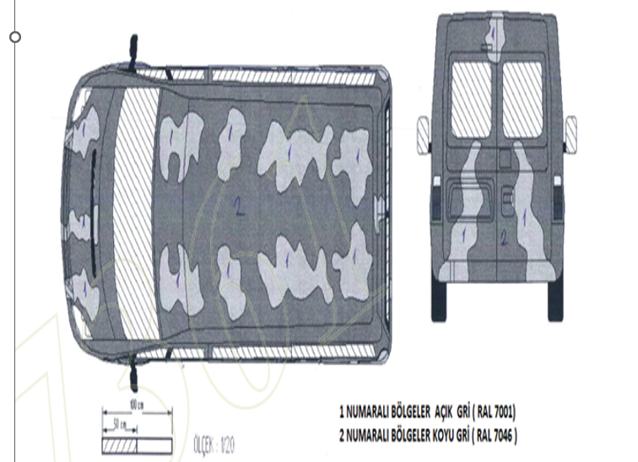
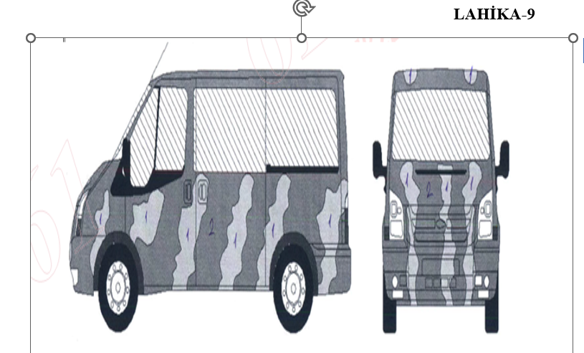

 |  |  |  |  |  |  |  |  |  | TL | ₺407,230.46 | ₺549,761.12
 |  |  |  |  |  |  |  |  |  | Euro | € 7,902.52

MÜŞTERİ ÖZEL NOTU | • Transit 440E Camlı Van: Bu versiyon araç 1+1 koltuk düzeniyle gelecek olup arka kısımda trim bulunmayacaktır. Bu nedenle araca trim uygulamaları ve tavan kliması ilave edilmesi gerekmektedir. YUKARIDAKİ TABLOYA İLAVE EDİLMİŞTİR. Güncel dokümanlara göre: • Önceki çalışmada araç renk bilgisi yer almamakta ve boya maliyeti bulunmamaktaydı. Ancak yeni iletilen evraklarda araçların boyanacağı anlaşılmaktadır (Bkz: Lahika 9). Araçlar RAL 7046 rengine boyanacak, kamuflaj görünümü için açık gri kısımlar ise RAL 7001 olacaktır. Bu nedenle her iki versiyon için boya maliyetinin eklenmesi gerekmektedir. YUKARIDAKİ TABLOYA EKLENMİŞTİR. • Araçlarda yer alacak 1+1 koltukların, arkaya ilave edilecek hostes koltuklarıyla uyumlu olacak şekilde suni deri ile kaplanması istenmektedir. Bu kalem de her iki versiyon için maliyete dahil edilmelidir. YUKARIDAKİ TABLOYA EKLENMİŞTİR. • Şartnamenin 3.2.3 maddesi 2–5 bentlerinde belirtilen çeki tertibatı (arka konumlu, şase takviyeli, çeneli tip veya düz tip) standart ekipman kapsamında olmayıp tarafımızca ilave edilecektir. Bu nedenle her iki versiyonda da maliyete eklenmesi gerekmektedir. YUKARIDAKİ TABLOYA EKLENMİŞTİR.

SATIN ALMA ÖZEL NOTU | SATIN ALMA DEPARTMANI TARAFINDAN DOLDURULACAK

